議事録
◎議事録
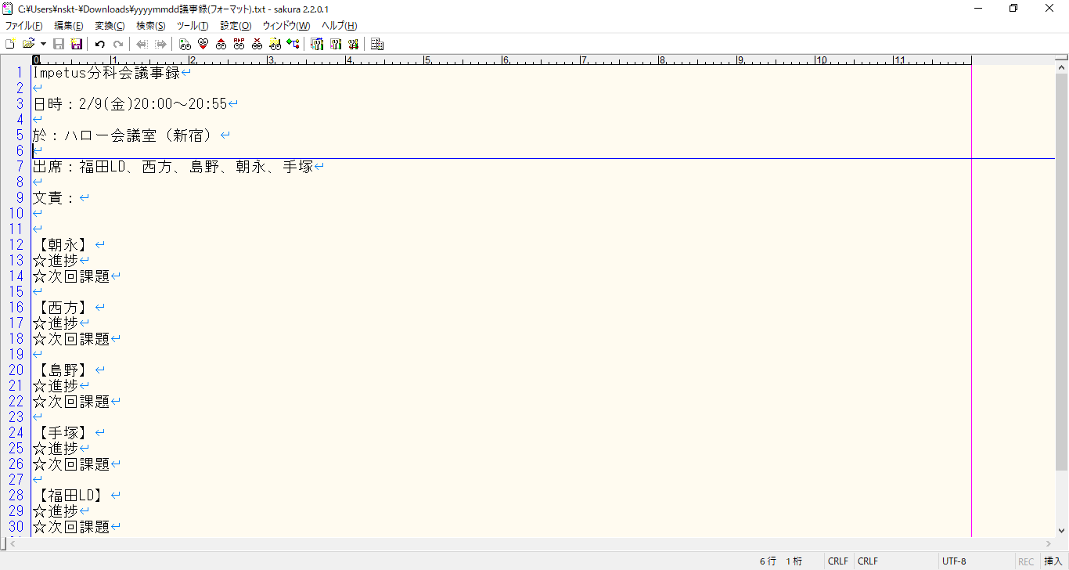
☆使い方☆
① 日時
開催日付と開始時間
終了時間もできればあるとベスト
② 場所
帰社日の場合：ハロー会議室（新宿）
中帰社の場合：本社
③ 出席
基本固定でOK
※メンバー追加・異動あれば適宜変更お願いします。
④ 文責
書いた人の名前
⑤ 各メンバーの進捗と次回課題
派生した雑談的なもの（急ぎの課題ではないがいつか実現したいこと、長期的な課題など）は「進捗」と「次回課題」の間ぐらいに書いてください。
次回課題は、「なんの成果物を（ソースなのか、画面設計書なのか、調査資料なのか）どこまで完成させれば（リポジトリにプッシュする、画面を表示させる等）」ゴールなのかがわかるようにして頂けると（みんな）助かります
☆聞き取れなかったら福田LDか担当メンバーにご確認ください。

①

②

③

④

⑤

